Остання сторінка
До Звіту політичної партії про майно, доходи, витрати і зобов’язання фінансового характеру додаються: - інформація про майно, доходи, витрати і зобов’язання фінансового характеру від кожної місцевої організації політичної партії, яка в установленому порядку набула статусу юридичної особи (додається шляхом заповнення відповідних розділів Звіту політичної партії, що стосуються відповідної місцевої організації партії); - копії платіжних документів; - довідки установ банків про рух коштів на рахунках; - копії фінансової звітності; - копії фінансових звітів про надходження і використання коштів виборчих фондів політичних партій, кандидати у народні депутати України від яких зареєстровані в загальнодержавному багатомандатному виборчому окрузі, кандидатів у народні депутати України в одномандатних виборчих округах, що подаються до Центральної виборчої комісії згідно із Законами України “Про вибори народних депутатів України“, “Про місцеві вибори“, “Про вибори депутатів місцевих рад“. До Звіту політичної партії за IV квартал звітного року додаються висновки щорічного внутрішнього аудиту та незалежного зовнішнього фінансового аудиту політичної партії.
Наявність додатків |  |  |  |  |  |  |  |  |  |  |  |  |  | 0 | 3

Дата подання |  |  | 0 | 7 | . | 0 | 5 | . | 2 | 0 | 1 | 8

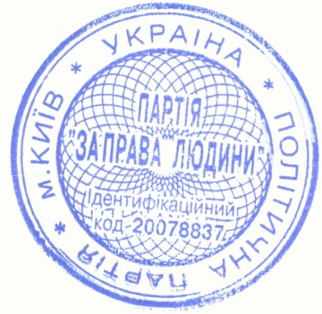
Керівник (уповноважена особа)
 |  |  |  |  |  |  |  |  |  |  |  |  | В.В.Тарасов
(реєстраційний номер облікової картки платника податків або серія та номер паспорта*) |  |  |  |  |  |  |  |  |  | (підпис) |  |  | (ініціали та прізвище)

 |  |  |  |  |  |  |  |  | М. | П.
Головний бухгалтер (особа, відпові-дальна за ведення бухгалтерського обліку)
 |  |  |  |  |  |  |  |  |  |  |  |  | В.В.Тарасов
(реєстраційний номер облікової картки платника податків або серія та номер паспорта*) |  |  |  |  |  |  |  |  |  | (підпис) |  |  | (ініціали та прізвище)

 | Ця частина Звіту політичної партії заповнюється посадовими (службовими) особами контролюючого органу, до якого подається цей Звіт політичної партії.
 |  | Відмітка про внесення даних до електронної бази звітності «___» ___________ 20 __ року

(посадова (службова) особа контролюючого органу, до якого подається Звіт політичної партії (підпис, ініціали, прізвище))
За результатами камеральної перевірки Звіту політичної партії (потрібне позначити)
 |  | порушень (помилок) не виявлено |  |  |  |  |  | складено акт від «___» ________ 20__ року №_____
«____» _____________ 20__ року
 |  |  |  |  |  |  |  | (посадова (службова) особа контролюючого органу, до якого подається Звіт політичної партії (підпис, ініціали, прізвище))
*Для фізичних осіб, які через свої релігійні переконання відмовляються від прийняття реєстраційного номера облікової картки платника податків, повідомили про це відповідний контролюючий орган та мають у паспорті відмітку про наявність права здійснювати будь-які платежі за серією та номером паспорта.

